Resultados - Ordenação
PONTIFÍCIA UNIVERSIDADE CATÓLICA DE CAMPINAS
Escola Politénica - Engenharia de Software
Fundamentos da Teoria da Computação e Análise de Algoritmos - Professor José Guilherme Picolo
ANÁLISE EXPERIMENTAL DOS ALGORITMOS DE ORDENAÇÃO

1. Identificação e ambiente de execução
Campo | Informação
Nome do aluno | Natã Batista Fernandes
RA | 24787400
Linguagem de programação utilizada | Python 3.12
Sistema operacional | Windows 11 home
Processador | 13th Gen Intel Core I5-1335U
Memória RAM | 16GB
Link do GitHub com os códigos implementados | https://github.com/batista29/lista-complexidade-algoritmos

2. Resultados experimentais
Algoritmo | Complexidade no caso médio | Tamanho do vetor | Execução 1 (s) | Execução 2 (s) | Execução 3 (s) | Tempo médio (s) | Desvio padrão (s) | Trocas ou movimentações
Bubble Sort | O(n²) | 1,000 | 0.031 | 0.030 | 0.030 | 0.031 | 0.001 | 238,363
Bubble Sort | O(n²) | 10,000 | 3.201 | 3.161 | 3.665 | 3.342 | 0.280 | 25,147,700
Bubble Sort | O(n²) | 100,000 | N/C | N/C | N/C
Merge Sort | O(n log n) | 1,000 | 0.002 | 0.002 | 0.001 | 0.002 | 0.000 | 9,976
Merge Sort | O(n log n) | 10,000 | 0.018 | 0.017 | 0.016 | 0.017 | 0.001 | 133,616
Merge Sort | O(n log n) | 100,000 | 0.448 | 0.499 | 0.584 | 0.510 | 0.069 | 1,668,928
Quick Sort | O(n log n) | 1,000 | 0.001 | 0.001 | 0.001 | 0.001 | 0.000 | 5,765
Quick Sort | O(n log n) | 10,000 | 0.014 | 0.013 | 0.013 | 0.013 | 0.000 | 92,875
Quick Sort | O(n log n) | 100,000 | 0.455 | 0.383 | 0.307 | 0.382 | 0.074 | 1,065,179

Observação: Preencha os tempos das três execuções em segundos. Para algoritmos que não finalizarem em até 5 minutos, registre N/C nas execuções.

3. Gráfico comparativo
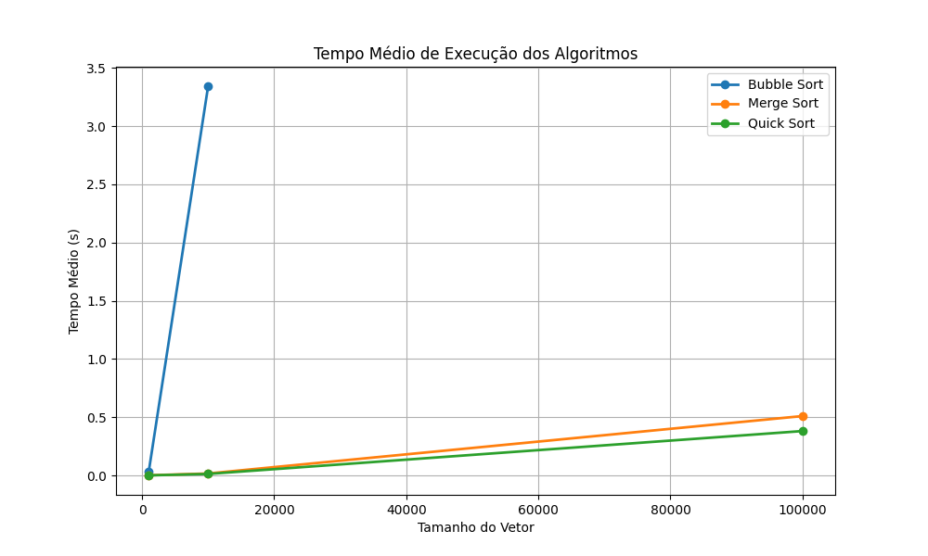

4. Análise dos resultados
Pergunta | Resposta
Os tempos obtidos ficaram coerentes com a complexidade teórica dos algoritmos? Explique. | Sim. Os resultados confirmam a teoria: enquanto os algoritmos O(n log n) mantiveram o tempo de execução sob controle mesmo com o crescimento do vetor, o Bubble Sort O(n²) sofreu um impacto maior no processamento, mostrando sua menor escalabilidade
A quantidade de trocas/movimentações acompanhou o crescimento do tempo de execução? Explique. | Sim. Em geral, quanto maior foi a quantidade de trocas ou movimentações realizadas pelo algoritmo, maior foi o tempo de execução observado. Isso ocorre porque essas operações representam parte importante do trabalho realizado durante a ordenação.
Qual algoritmo apresentou o melhor e o pior desempenho nos testes realizados? | O melhor desempenho foi obtido pelo algoritmo Quick Sort, que manteve tempos menores mesmo para vetores grandes. O pior desempenho foi observado no algoritmo Bubble Sort, cujo tempo de execução cresceu rapidamente conforme o tamanho da entrada aumentou.
Algum algoritmo não concluiu a execução dentro do limite de 5 minutos? O que isso indica? | Sim, o Bubble Sort não concluiu a execução para o vetor de 100.000 elementos dentro do limite de 5 minutos. Isso indica que sua complexidade O(n²) não é adequada para entradas muito grandes, tornando o algoritmo inviável para esse tipo de problema

